Accueil
Bienvenue dans notre calculateur de Nutri-Score !
Cette application est votre compagnon pour une alimentation plus consciente et plus saine. Que vous soyez un producteur cherchant à améliorer la qualité nutritionnelle de vos produits ou un consommateur désireux de faire des choix plus éclairés, notre application vous offre les outils dont vous avez besoin.
Pour l'utiliser, rien de plus simple ! Cliquez sur le bouton formulaire, cocher la case consommateur ou producteur selon votre statut puis remplissez les informations se trouvant sur votre paquet !
À qui s'adresse notre application et dans quel but ?
- Aux producteurs : Optimisez la santé de vos produits en calculant leur Nutri-Score. Notre plateforme vous permet de comprendre et d'améliorer la qualité nutritionnelle de vos aliments, pour répondre aux besoins croissants de consommateurs soucieux de leur bien-être. Augmentez la transparence et la confiance des consommateurs envers vos produits.
- Aux consommateurs : Faites des choix alimentaires plus éclairés sur vos produit. Le Nutri-Score vous fournit une évaluation simple et compréhensible de la qualité nutritionnelle, vous aidant à choisir des aliments qui correspondent à vos besoins de santé. En un coup d'œil, vous saurez ce qui est bon pour vous.

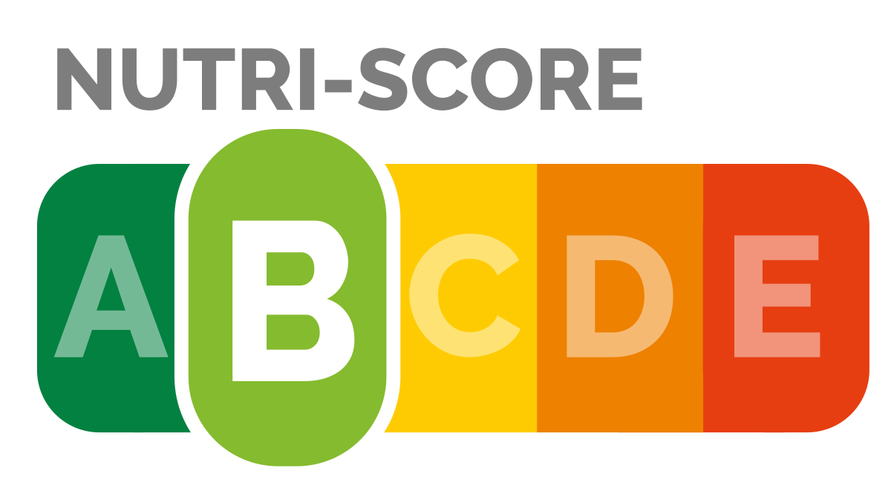



Merci de remplir les valeurs pour l'équivalrnent de 100 g de votre produit ! Sinon le calcul sera faussé.



FORMULAIRE

HISTORIQUE
CONSOMMATEUR
HISTORIQUE
PRODUCTEUR
ATTENTION : Si vous êtes consommateur
Le calcul pour les consommateurs est légèrement moins précis que celui pour les producteurs.. Cela s'explique par la perte de certaines informations. Les producteurs ont des informations sur leurs produits (ex : Calcium, Fer,Fibre, etc...) qui n'apparaissent pas nécessairement sur les paquets vendu en magasin. Les seules informations que nous vons demandons de donner pour la partie consommateur sont les valeurs nutritionnelles obligatoirement présente sur les paquets.

DASHBOARD
CONSOMMATEUR
DASHBOARD
PRODUCTEUR

